Sheet1
入库清单 |  |  |  |  | 箱单信息
义乌新库房地址：雪峰西路751号（高德导航义乌华鼎锦纶股份有限公司院里）接货电话：18072363466 上班时间：早8.30到晚19点， 收货人（客户代码CZ3187） |  |  | 客户代码:CZ3187
 |  |  | 运输方式:TIR卡航

 |  |  | CZ3187-0527-14

序号 | 产品信息 | 外箱箱唛 |  | 数量 | 图片 | 重量 | 体积 | 产品名 | 材质
1 | 36022-Y07U0001-B03 下水道疏通器 申购：PR2605270120 | CZ3187-0527-14-1 |  | 7 | 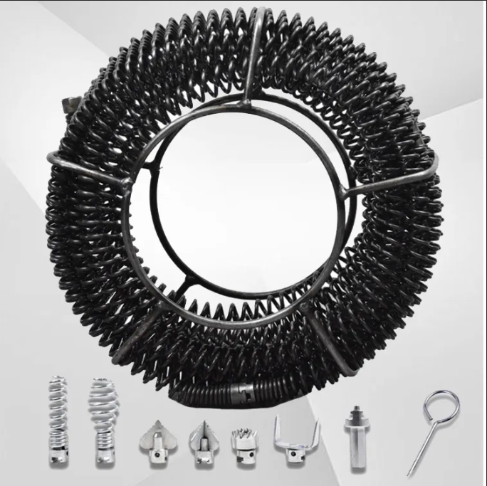 | 105 | 0.42 | 下水道疏通器 | 金属
 |  | CZ3187-0527-14-2 |  | 7
 |  | CZ3187-0527-14-3 |  | 7
 |  | CZ3187-0527-14-4 |  | 7
 |  | CZ3187-0527-14-5 |  | 7

 |  |  |  |  |  | 总重量 | 总体积 | 密度
 |  |  |  |  |  | 105 | 0.42 | 250.00

